项目组织架构
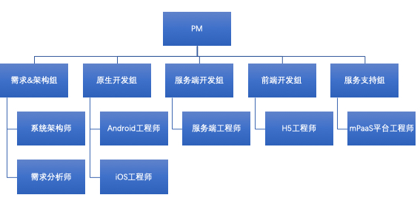

角色 | 人数 | 参与阶段与主要工作 | 主场阶段
项目经理 | 1 | 参与项目的规划、方案制定； | 全程驻场
 |  | 审核项目进度计划、评审项目总监、监控项目实施及验收；
 |  | 负责团队的招聘、培训、激励考核等。
系统架构师 | 1 | 负责系统架构设计，关键代码编写。设计评审、代码走查等工作。 | 设计阶段驻场，其他阶段视项目组需求驻场
需求分析师 | 1 | 主要负责与客户进行沟通，进行业务分析，编写需求文档、故事卡等。 | 设计阶段驻场，其他阶段视项目组需求驻场
Android开发工程师 | 2 | 负责Android端原生代码的开发 | 全程驻场
iOS开发工程师 | 2 | 负责iOS端原生代码的开发 | 全程驻场
前端开发工程师 | 5 | 负责前端离线包 H5 页面的开发 | 全程驻场
服务端工程师 | 5 | 负责后端服务开发、对接行内服务 | 全程驻场
mPaaS平台专家 | 1 | 原厂mPaaS平台支持 | mPaaS原厂50人天专家服务
mPaaS平台工程师 | 1 | 负责日常mPaaS平台的维护 | 部署阶段驻场，其他阶段视项目组需求驻场

